C10 financing
CONECTA Magaluf-Mallorca |  |  |  | 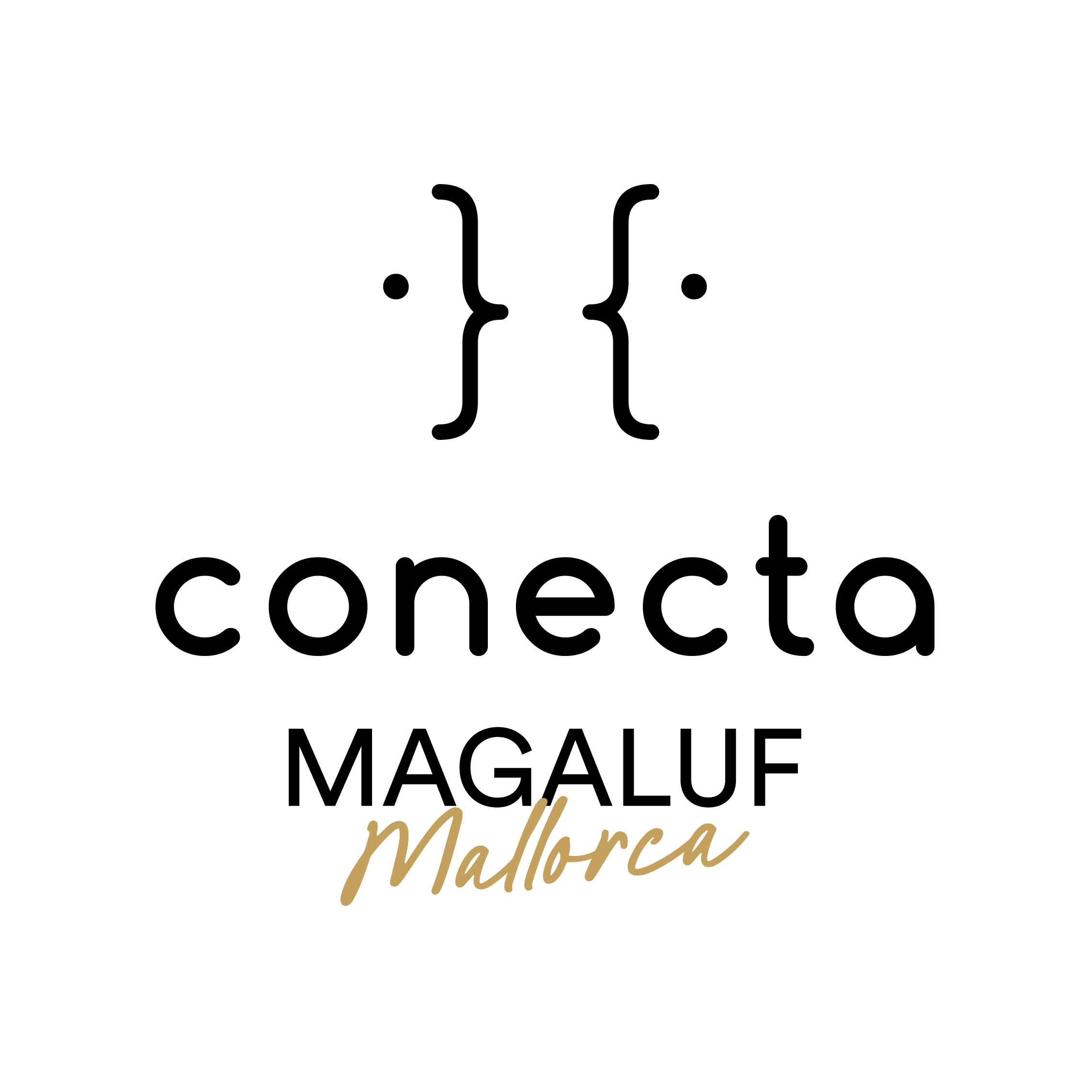
PLAN DE FINANCIACION PROVISIONAL
Actualizado: 04/02/2026

TITULO DEL PROYECTO:
FORMATO (duración de la obra):
PRODUCTORA:

PLAN DE FINANCIACION GLOBAL: indicar si utiliza euros o dolares

 | FUENTE DE FINANCIACIÓN | Cantidad financiada en euros | Porcentaje financiado | Estado (confirmado, en negociación, no confirmado)
1 | Productora | 0.00 | #DIV/0!
2 | Emisores (cadena TV, plataforma, etc.) | 0.00 | #DIV/0!
3 | Coproductores | 0.00 | #DIV/0!
4 | Bonificaciones fiscales | 0.00 | #DIV/0!
 | …se pueden añadir más apartados | 0.00 | #DIV/0!
 |  | 0.00 | #DIV/0!
 | TOTAL FINANCIADO CONFIRMADO | 0.00 | #DIV/0!
 | TOTAL PRESUPUESTO | 0.00

 | FINANCIACION PENDIENTE | 0.00

